상품제안서
액센 HOLDER 홀더 메탈 USB메모리 4GB | 상품코드: F26997

 |  |  |  |  |  |  | 02-412-0044 | www.easy1.co.kr
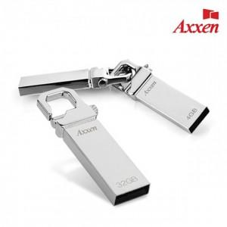

【상세/제작정보】 | <h3 style="margin: 50px 0px; padding: 0px; color: rgb(51, 51, 51); font-family: 나눔고딕, &quot;Nanum Gothic&quot;, 맑은고딕, &quot;Malgun Gothic&quot;, gulim, arial, Dotum, AppleGothic, sans-serif; letter-spacing: -0.5px; text-align: center;"><br></h3>

【인쇄/포장옵션】 | 레이저, 개별인쇄 / 금,은박지

【공급단가】 | 수량 | 100~ | 300~ | 500~ | 1,000~ | 3,000~
*VAT별도 | 단가 | 2,670원 | 2,620원 | 2,560원 | 2,490원 | 2,450원

【상품 URL】 | https://dev.easy1.co.kr:443/src/goods_detail.php?gdno=26997

